Sheet1
后台
虚拟币

1， | 加一个充值通道类型：虚拟币

比特币图标
2， | 只是做类型的区分，和一般通道并无差别

这里加一个模块

游戏

1， | 游戏的商城界面，也增加对应的类型标签

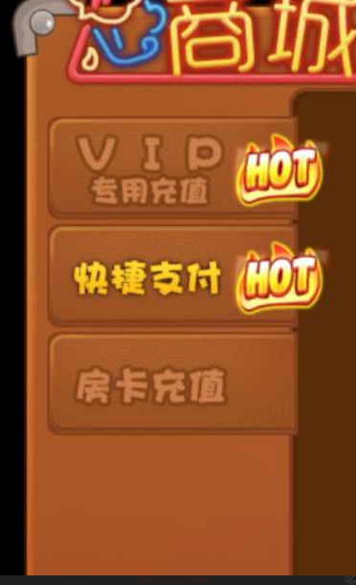

虚拟币支付

